상품제안서
에코팟-독판 | 상품코드: F00557

 |  |  |  |  |  |  | 02-412-0044 | www.easy1.co.kr
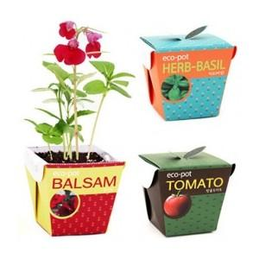 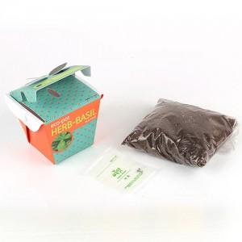 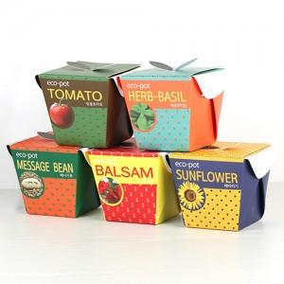

【상세/제작정보】 | 패키지독판인쇄 별도문의

【인쇄/포장옵션】 | 스티커 / 별도문의

【공급단가】 | 수량 | 1,000~ | 2,000~ | 3,000~ | 5,000~ | 10,000~
*VAT별도 | 단가 | 1,830원 | 1,760원 | 1,700원 | 1,640원 | 1,580원

【상품 URL】 | https://dev.easy1.co.kr:443/src/goods_detail.php?gdno=557

